상품제안서
몽크로스 스위스 아스코나 | 상품코드: S03978

 |  |  |  |  |  |  | 02-713-8555 | www.synergygift.co.kr
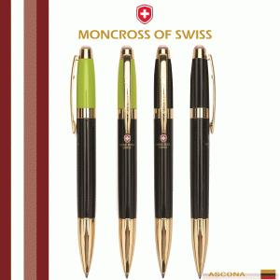 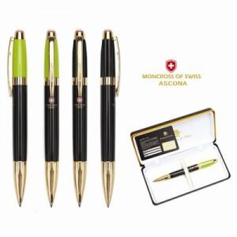 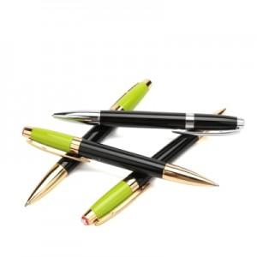

【상세/제작정보】 | 숙련된 장인들의 경험으로 만들어진 몽크로스 볼펜은 감각적인 외관, 감성적으로 풍겨오는 럭셔리한 느낌으로 세계에서 하나뿐인 독특한 디자인을 창출해 냅니다. 마치 유리위에 물 흐르듯이 써지는 필기감은 몽크로스의 자랑이며 당신을 매혹시킬 것 입니다.

【인쇄/포장옵션】 | 레이저 / 포장지포장

【공급단가】 | 수량 | 50~ | 100~ | 500~ | 1,000~ | 2,000~
*VAT별도 | 단가 | 18,220원 | 17,550원 | 16,870원 | 16,200원 | 15,790원

【상품 URL】 | https://www.synergygift.co.kr:443/src/goods_detail.php?gdno=14034

